Sheet1
Scene No. | 1
Quest Title | 临时通讯员
Quest Log | 完成任务
Map No. | 22
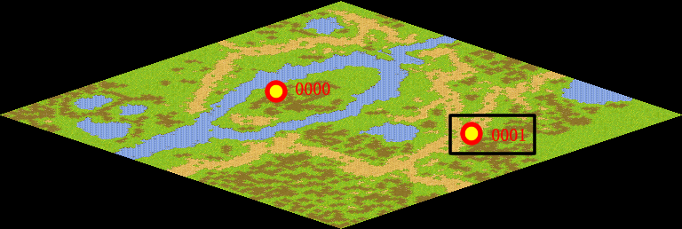
NPC No. | 1
Condition
Dialog | 我明白了，我会把事情办妥的，谢谢你，通讯员。
Select | 1：完成，2：取消
Result | 1 :关闭对话框 消除Qlog-0010-000 , 2 : 关闭对话框

NPC No. | 0
Condition
Dialog | 还没有去问吧？这可不行。
Select | 1：确定
Result | 1：关闭对话框

ScriptFile | Qlog-0010-001.scr
 | Q0001-0010-001.scr
 | Q0000-0010-001.scr

